Tool
FOTO | PRODOTTO | DESCRIZIONE | Q.tà | Logistics | EAN | PROMO | RRP
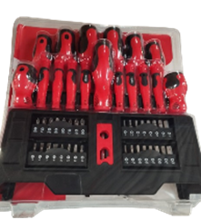 | Cacciavite set. 50 pezzi | Un set completo di 50 cacciaviti di alta qualità, ideale per ogni tipo di lavoro, dal fai-da-te alla manutenzione professionale. Include una vasta gamma di punte per soddisfare ogni esigenza, con impugnature ergonomiche per un comfort ottimale durante l'uso. Realizzati con materiali resistenti per garantire durata e prestazioni nel tempo. | 2,490 | 15 Bancali | - | 16.00 € | 28.90 €
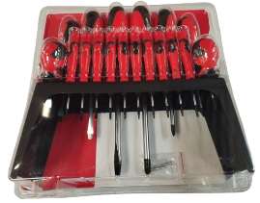 | Cacciavite set. 18 pezzi | Pratico set di 18 cacciaviti per le riparazioni quotidiane e i lavori di precisione. Ogni cacciavite è dotato di impugnatura antiscivolo e punta magnetica per una maggiore praticità. Perfetto per piccoli lavori domestici e attività fai-da-te. Compatto e facile da conservare. | 2,490 | 4 Bancali | - | 10.00 € | 14.90 €
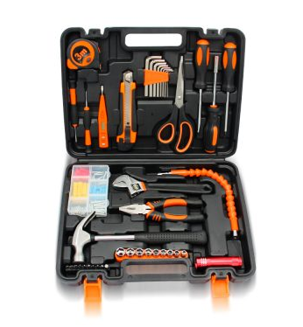 | Valigetta Tool set. 82 Pezzi | La soluzione completa per ogni necessità di riparazione e manutenzione! Questa valigetta contiene 82 utensili di qualità professionale, tra cui cacciaviti, pinze, chiavi inglesi, e altro ancora. Organizzata in modo intuitivo, consente di trovare facilmente ogni strumento. Ideale per chi cerca un kit versatile e resistente, perfetto per la casa o il lavoro. | 4000 |  | - | 19.00 € | 34.90 €

 |  |  | 8,980

